상품제안서
이지스 USB 2.0 메모리 | 상품코드: S29377

 |  |  |  |  |  |  | 02-713-8555 | www.synergygift.co.kr
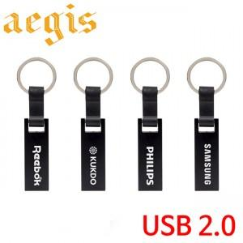

【상세/제작정보】

【인쇄/포장옵션】 | 레이저 / 포장지포장

【공급단가】 | 수량 | 100~ | 300~ | 500~ | 1,000~ | 3,000~
*VAT별도 | 8G | 5,120원 | 5,000원 | 4,790원 | 4,670원 | 4,550원
 | 16G | 6,000원 | 5,850원 | 5,610원 | 5,470원 | 5,320원
 | 32G | 8,250원 | 8,050원 | 7,720원 | 7,520원 | 7,320원
 | 64G | 9,500원 | 9,270원 | 8,890원 | 8,660원 | 8,430원

【상품 URL】 | https://www.synergygift.co.kr:443/src/goods_detail.php?gdno=29377

